关系图
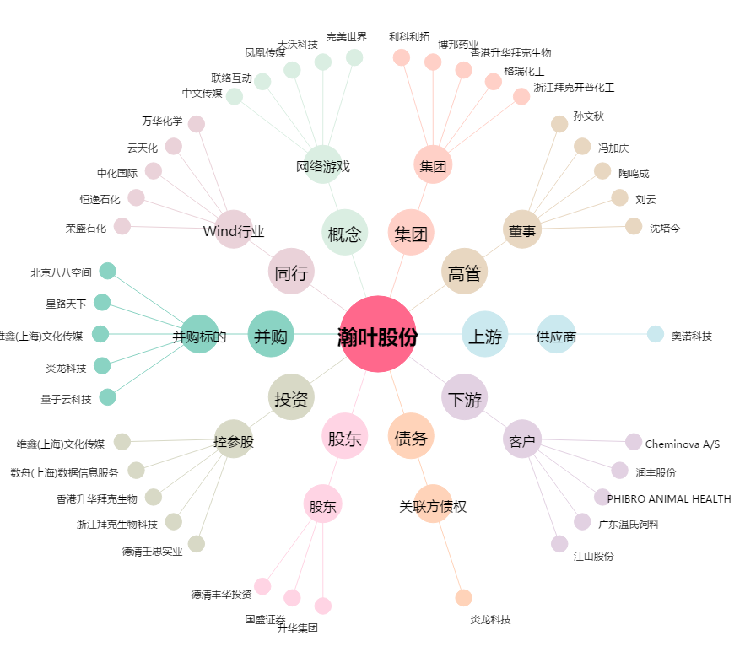
瀚叶股份[600226.SH] - 关系概览图

